Sayfa1
Toplam fenolik madde tayini
 | absorbans | kons.
std1 | 40 | 0.149
std2 | 80 | 0.226
std3 | 120 | 0.345
std4 | 160 | 0.461
std5 | 200 | 0.587
std6 | 250 | 0.702
std7 | 300 | 0.828

Numune | Absorbans | Result (mg/L)
1 | 0.166 | 50.62
2 | 0.062 | 12.11
3 | 0.182 | 56.55
4 | 0.074 | 16.55 | Gallik asit konsantrasyon (mg/L)
5 | 0.241 | 78.4
6 | 0.182 | 56.55
7 | 0.163 | 49.51
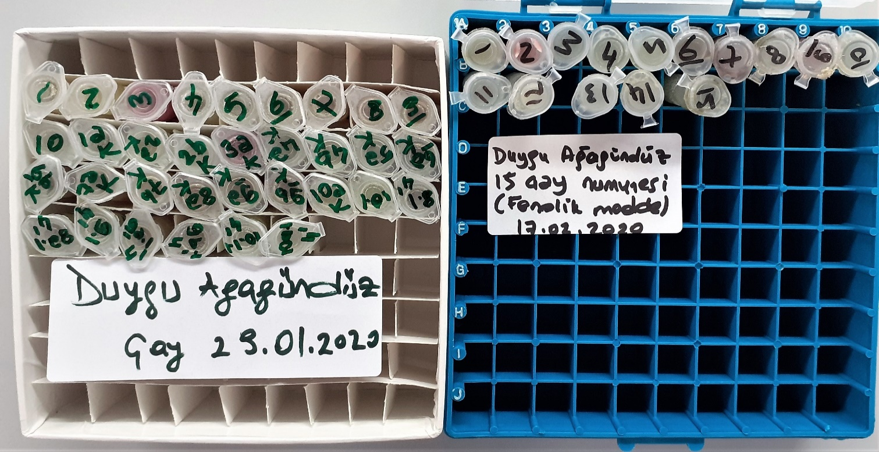
8 | 0.47 | 163.22
9 | 0.36 | 122.48
10 | 0.053 | 8.77
1ak | 0.138 | 40.25
2ak | 0.069 | 14.7
2bk | 0.064 | 12.85
3ak | 0.12 | 33.59
4ak | 0.053 | 8.77
4bk | 0.068 | 14.33
5ak | 0.087 | 21.3
6ak | 0.216 | 85.44
6bk | 0.221 | 71
7ak | 0.22 | 70.62
7bk | 0.159 | 48.03
8ak | 0.416 | 143.2
9ak | 0.339 | 114.7
9bk | 0.39 | 133.59
10ak | 0.228 | 73.59
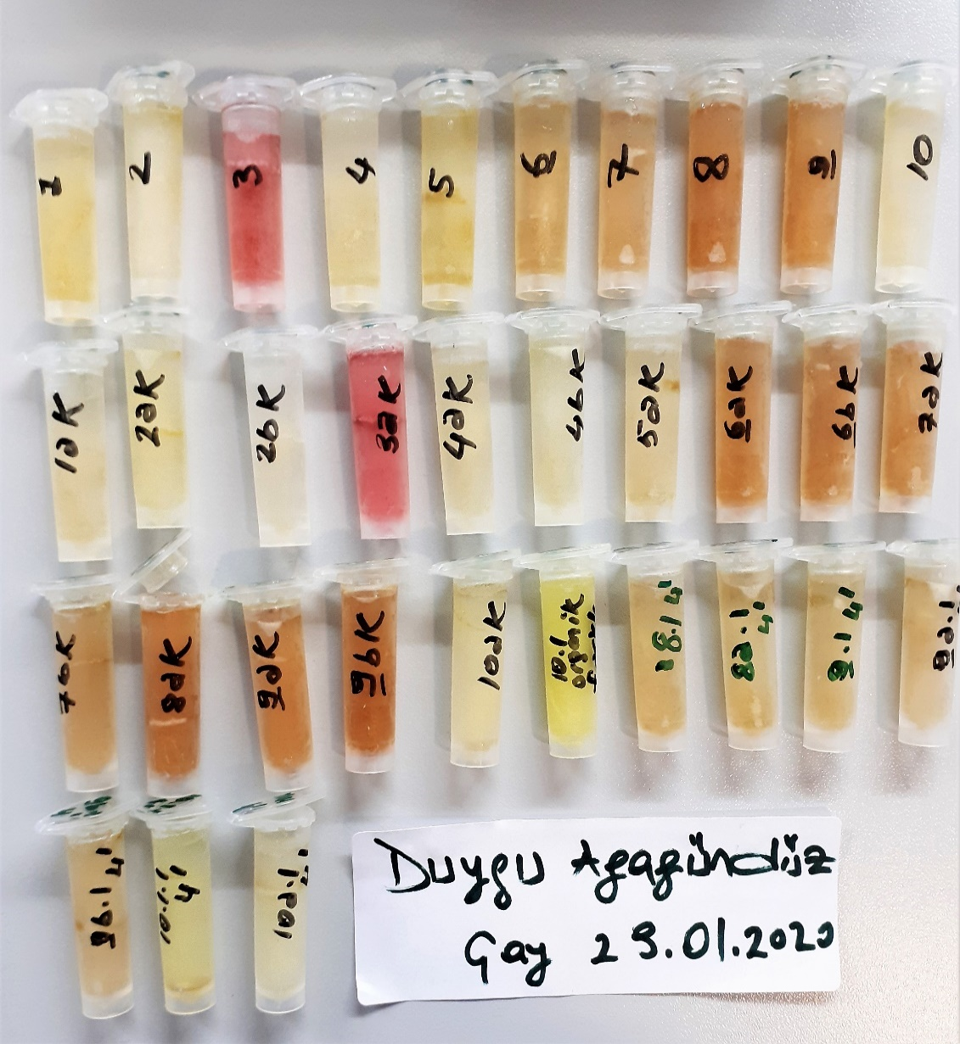
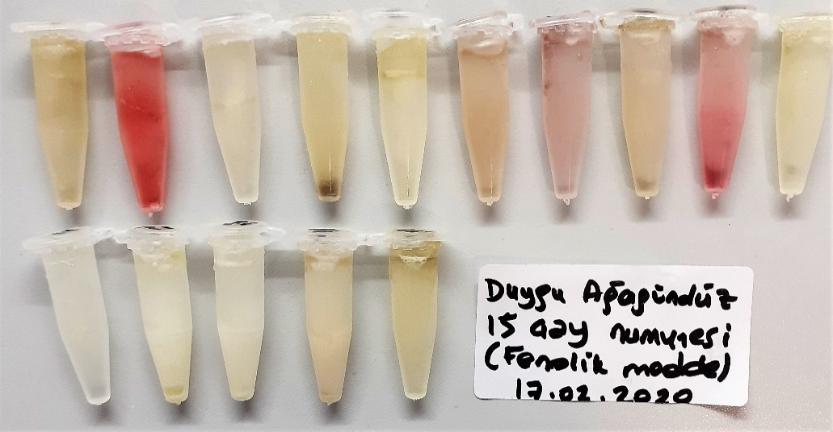
10.1 (organik farklı kons.) | 0.624 | 220.2
8.1-4' | 0.096 | 24.7
8a.1-4' | 0.083 | 19.88
9.1-4' | 0.083 | 19.88
9a.1-4' | 0.122 | 34.33
9b.1-4' | 0.133 | 38.4
10.1.1-4' | 0.198 | 62.48
10a.1-4' | 0.322 | 108.4
2.grup-1 | 0.089 | 22.11
2.grup-2 | 0.378 | 129.1
2.grup-3 | 0.042 | 4.7
2.grup-4 | 0.048 | 6.92
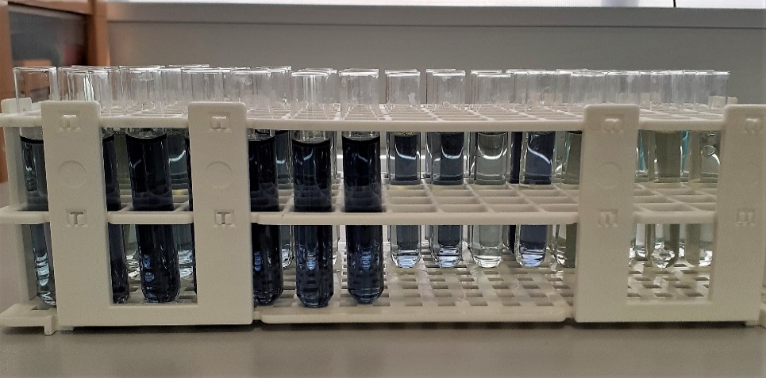
2.grup-5 | 0.059 | 11
2.grup-6 | 0.103 | 27.29
2.grup-7 | 0.08 | 18.77
2.grup-8 | 0.072 | 15.81
2.grup-9 | 0.102 | 26.92
2.grup-10 | 0.043 | 5.07
2.grup-11 | 0.038 | 3.22
2.grup-12 | 0.036 | 2.48
2.grup-13 | 0.053 | 8.77
2.grup-14 | 0.077 | 17.66
2.grup-15 | 0.082 | 19.51

not: Toplam 48 adet çay numunesinde Toplam Fenolik Madde Tayini çalışılmıştır.

